4.a Revue ESQ
Projet Saint-Cyr-en-Val

Chargé de projet - dév : | PHU
Chargé de projet - étude : | LEL

Design
Pnom |  | Productible PVSyst | Performance Ratio (PR) |  |  | Production (P50)
2.94 MWc |  | 1198 h | 89.95% |  |  | 3.52 GWh/an

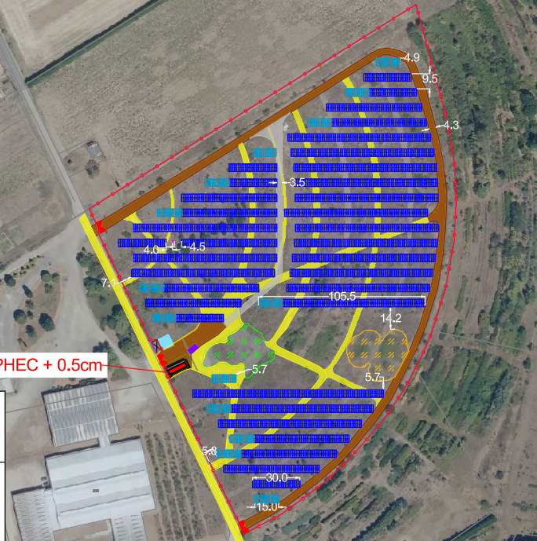
 |  |  |  | Documents à disposition
 |  |  |  | Topo IGN : | FALSE | DT : | TRUE
 |  |  |  | Plan de masse : | TRUE | Rés. Privés : | TRUE
 |  |  |  | Plan de coupe : | TRUE | Dép Ouvr GRD :
 |  |  |  | PVSyst : | TRUE | Unifilaire :

 |  |  |  | Module APD
 |  |  |  | Dim (mm) : | 2382x1134x30 | Puissance : | 635 Wc
 |  |  |  | Techno : | TopCon | .pan : | TRUE
 |  |  |  | Date 1er Livraison : | Q3 2028

Remarques : Objectif de 2,99MWc installés pour demander un cas par cas. Réduction du nombre de tables,augmentation de l'inter-table. Critère NZIA CRE + début de chantier avant 2030 => modules de 635Wc max.

4.b Revue APS
Projet Saint-Cyr-en-Val

Chargé de projet - dév : | PHU
Chargé de projet - étude : | LEL

Design
Pnom |  | Productible PVSyst | Performance Ratio (PR) |  |  | Production (P50)
2.94 MWc |  | 1198 h | 89.95% |  |  | 3.52 GWh/an
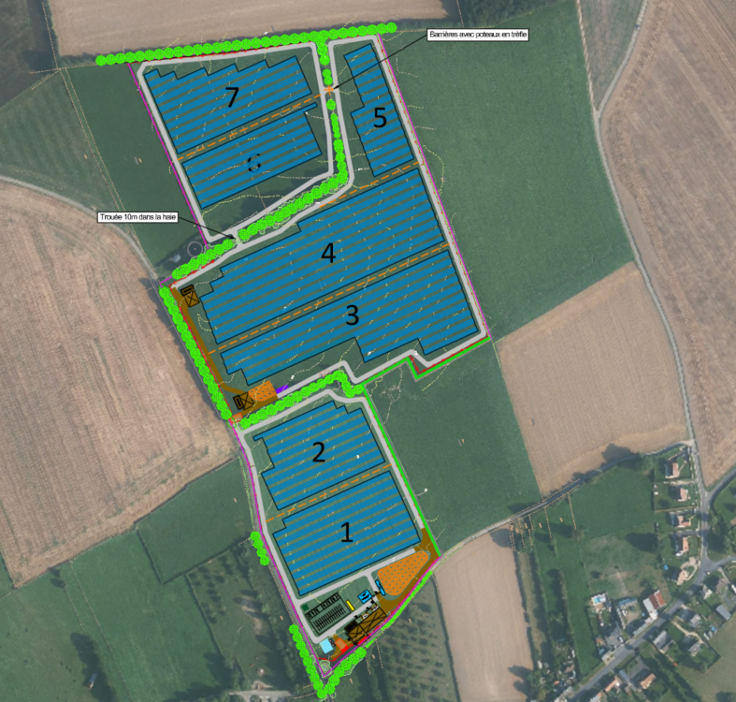
 |  |  |  | Documents à disposition
 |  |  |  | Topo Drone : | FALSE | DT : | FALSE
 |  |  |  | Plan de masse : | FALSE | Rés. Privés : | FALSE
 |  |  |  | Plan de coupe : | FALSE | Dép Ouvr GRD :
 |  |  |  | PVSyst : | FALSE | Unifilaire :

 |  |  |  | Module APD
 |  |  |  | Dim (mm) : | 2382x1134x30 | Puissance : | 635 Wc
 |  |  |  | Techno : | TopCon | .pan : | TRUE
 |  |  |  | Date 1er Livraison : | Q2 2028

Remarque :

